画像
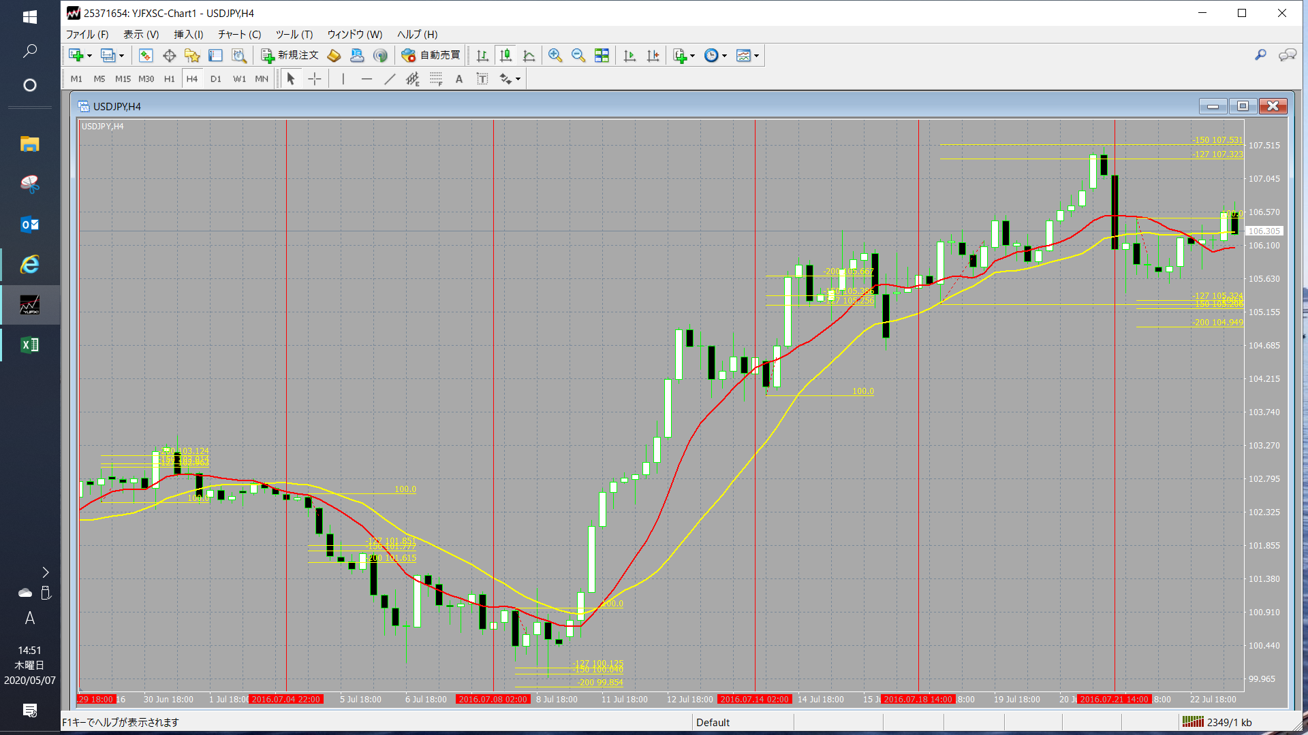
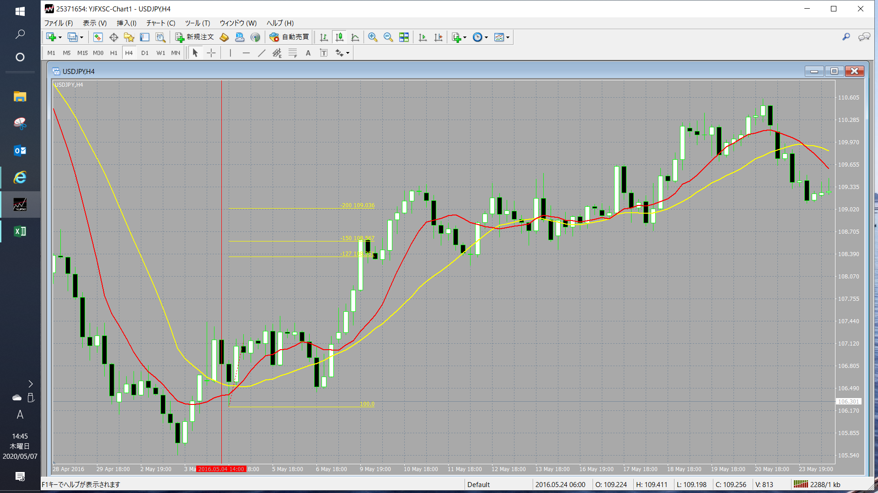

No.2～4の画像
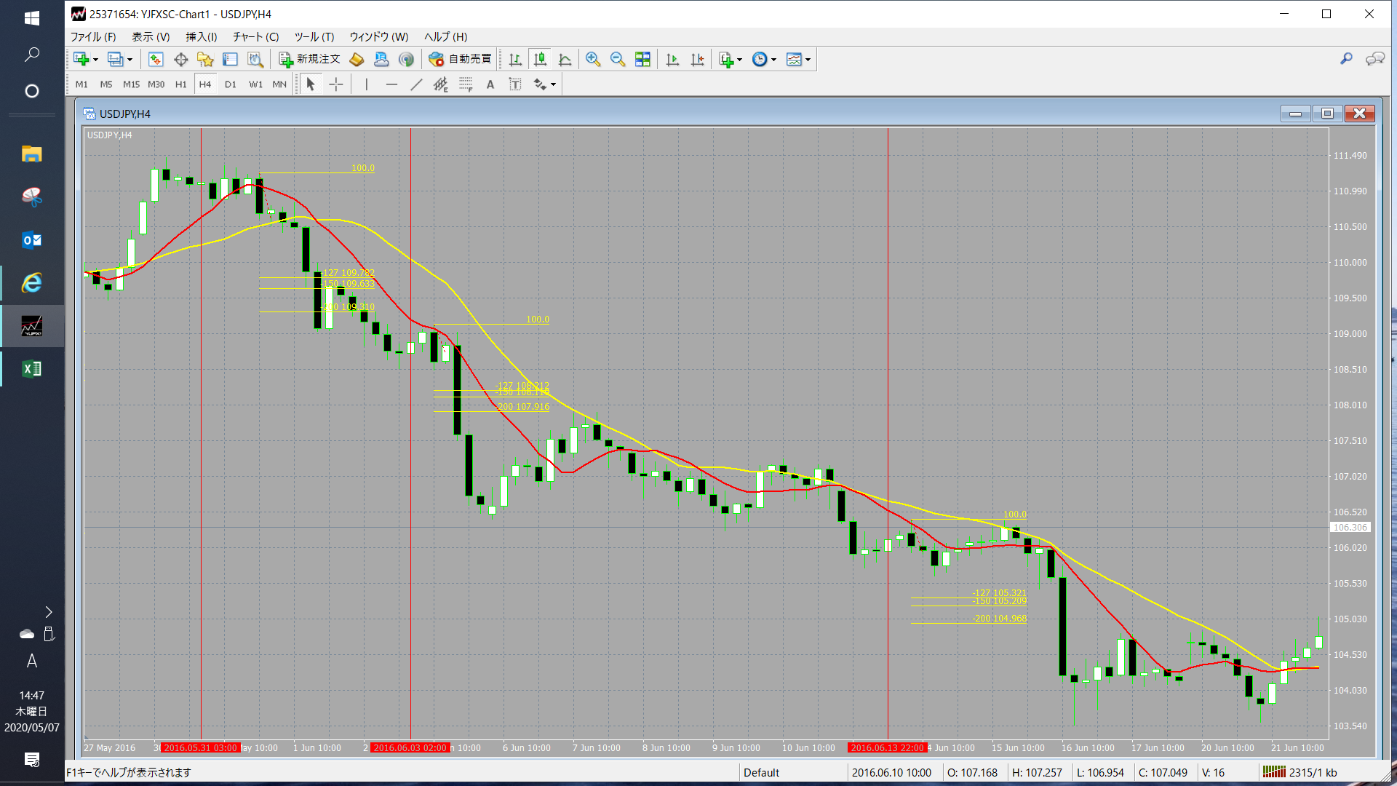

No.5～10まで。No.9のFIBレベル2.0数値が読み取れなかったので、推測で107.8と入力しました。

